Накладная-№3
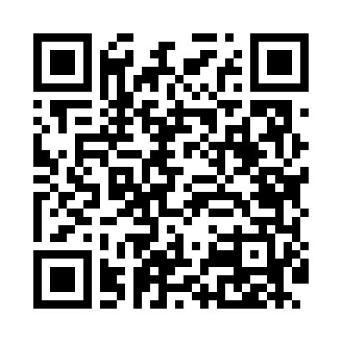
Номер товарно-транспортной накладной: |  |  | Торговый представитель: Karimov Amirjon
Поставщик: Toshkent falcon fly 2 |  |  | Телефон торгового представителя: +998915200523
Дата отгрузки: 07.10.2025 |  |  | Контрагент: """" Klient
Дата консигнации: |  |  | Адрес:
Доставщик: |  |  | Телефон:
Телефон доставщика:
Время заказа: 07.10.2025 15:47:00
№ | Штрих-код | Название товаров (работ,услуг) | Количество | Количество в кейсе | Цена | Сумма
 |  |  | 50 |  |  | 257.8
1 | 6920240023376 | Коврики напольные для ванной комнаты 40*60CM 40*120CM XP-23-37 | 1 | 1 шт. | 3.10 | 3.10
2 | 6920240023680 | Напольный коврик для ванной комнаты с цветочн ым узором 50*80CM XP-23-68 | 4 | 4 шт. | 6.80 | 27.20
3 | 6920240023697 | Напольный коврик для ванной комнаты с цветочн ым узором 60*90CM XP-23-69 | 2 | 2 шт. | 9 | 18
4 | 6923014007305 | Ящик-органайзер для хранения игрушек для дете й, 28×28×27 см, DB-140-73 | 6 | 6 шт. | 5.20 | 31.20
5 | 6909133140741 | Болажонлар учун мўлжалланган йиғиладиган кўп вазифали табуретка 47x30x28 см DB-140-74 | 3 | 3 шт. | 8.30 | 24.90
6 | 6920240023673 | Коврики напольные для ванной комнаты 50*120CM XP-23-67 | 6 | 6 шт. | 3.60 | 21.60
7 | 6920240023253 | Коврики напольные для ванной комнаты 60*180CM XP-23-25 | 2 | 2 шт. | 11.40 | 22.80
8 | 6920240023239 | Универсал коврик 60*180 см XP-23-23 | 6 | 6 шт. | 5.10 | 30.60
9 | 6920240023345 | Коврики напольные для ванной комнаты 38*58CM 38*118CM в большой каробке 40 XP-23-34 | 8 | 8 шт. | 3.40 | 27.20
10 | 6920240023352 | Коврики напольные для ванной комнаты 38*58CM 38*118CM в большой каробке 40 шт XP-23-35 | 8 | 8 шт. | 3.30 | 26.40
11 | 6920240023666 | Коврики напольные для ванной комнаты 70*140CM XP-23-66 | 4 | 4 шт. | 6.20 | 24.80
Итого: 257.8$|->UZS: 3,222,500.00

